Table
Style/Color | Артикул на этикетке | Style | Name | Группа | Категория | Коллекция | Сезон | фото | Brand name | Color | Цвет полный | Цвет | Особенности | Лига | Команды | материал верха | материал подкладки | Тип материала верха 1С | Тип материала верха | Пол (муж/жен/yнисекс) | O/S (53-63 см) | XS (53см) | XS/S (54см) | S (55 см) | S/M (56 см) | M (57 см) | M/L (58 см) | L (59 см) | L/XL (60 см) | XL (61 см) | XL/XXL (62 см) | XXL (63 см) | XXL/XXXL (64см) | XXXL (65см) | сумма | код страны | Name of manufacturer, it's address | Наименование страны-изготовителя: | Вес нетто | Вес брутто | Всего нетто | Всего брутто | Цена | Сумма | Есть в 1С | Новая модель | Новый цвет | ControlPanel
B-ARGTT17FRS-GYGrey | new | B-ARGTT17FRS-GY |  | Бейсболки | бейсболка | 47 BRAND | всесезон | 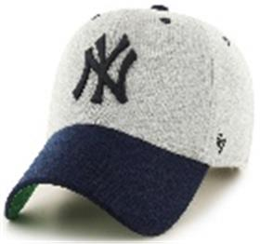 | _47 Brand | Grey | серый / темно-синий |  |  | MLB | New York Yankees |  |  |  |  |  | 6 |  |  |  |  |  |  |  |  |  |  |  |  |  | 6 | CN | 0 | Китай | 0.1 | 0.15 | 0.6 | 0.9 | 1,815.00 ₽ | 10,890.00 ₽ | 0 | 1 | -
H-AUDDP15WBV-BKBlack | new | H-AUDDP15WBV-BK |  | Бейсболки | бейсболка | 47 BRAND | всесезон | 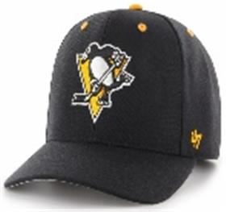 | _47 Brand | Black | черный |  |  | NHL | Pittsburgh Penguins |  |  |  |  |  | 3 |  |  |  |  |  |  |  |  |  |  |  |  |  | 3 | CN | 0 | Китай | 0.1 | 0.15 | 0.3 | 0.45 | 1,540.00 ₽ | 4,620.00 ₽ | 0 | 1 | -
EPL-BRANS04CTP-BKBBlackonblack | new | EPL-BRANS04CTP-BKB |  | Бейсболки | бейсболка с сеточкой | 47 BRAND | всесезон | 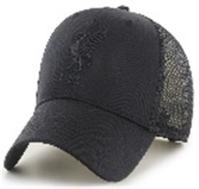 | _47 Brand | Blackonblack | черный |  |  | EPL | Liverpool FC |  |  |  |  |  | 3 |  |  |  |  |  |  |  |  |  |  |  |  |  | 3 | CN | 0 | Китай | 0.1 | 0.15 | 0.3 | 0.45 | 1,485.00 ₽ | 4,455.00 ₽ | 0 | 1 | -
B-BRANS22CTP-BKBlack | new | B-BRANS22CTP-BK |  | Бейсболки | бейсболка с сеточкой | 47 BRAND | всесезон | 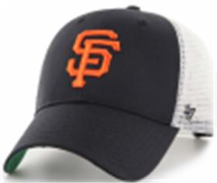 | _47 Brand | Black | черный / белый |  |  | MLB | San Francisco Giants |  |  |  |  |  | 3 |  |  |  |  |  |  |  |  |  |  |  |  |  | 3 | CN | 0 | Китай | 0.1 | 0.15 | 0.3 | 0.45 | 1,485.00 ₽ | 4,455.00 ₽ | 0 | 1 | -
H-BRANS17CTP-NYNavy | new | H-BRANS17CTP-NY |  | Бейсболки | бейсболка с сеточкой | 47 BRAND | всесезон | 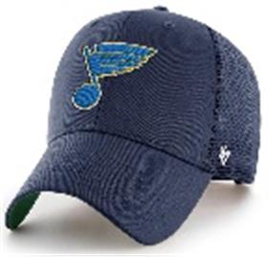 | _47 Brand | Navy | темно-синий |  |  | NHL | St Louis Blues |  |  |  |  |  | 3 |  |  |  |  |  |  |  |  |  |  |  |  |  | 3 | CN | 0 | Китай | 0.1 | 0.15 | 0.3 | 0.45 | 1,485.00 ₽ | 4,455.00 ₽ | 0 | 1 | -
H-BRANS19CTP-RYARoyal | new | H-BRANS19CTP-RYA |  | Бейсболки | бейсболка с сеточкой | 47 BRAND | всесезон | 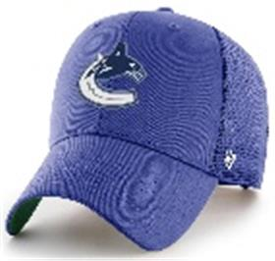 | _47 Brand | Royal | синий |  |  | NHL | Vancouver Canucks |  |  |  |  |  | 3 |  |  |  |  |  |  |  |  |  |  |  |  |  | 3 | CN | 0 | Китай | 0.1 | 0.15 | 0.3 | 0.45 | 1,485.00 ₽ | 4,455.00 ₽ | 0 | 1 | -
B-BRMTL12CTP-BKBlack | new | B-BRMTL12CTP-BK |  | Бейсболки | бейсболка с сеточкой | 47 BRAND | всесезон | 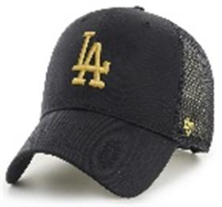 | _47 Brand | Black | черный |  |  | MLB | Los Angeles Dodgers |  |  |  |  |  | 3 |  |  |  |  |  |  |  |  |  |  |  |  |  | 3 | CN | 0 | Китай | 0.1 | 0.15 | 0.3 | 0.45 | 1,485.00 ₽ | 4,455.00 ₽ | 0 | 1 | -
B-BKT17GWF-BKABlack | new | B-BKT17GWF-BKA |  | Панамы | Панама | 47 BRAND | всесезон | 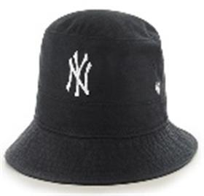 | _47 Brand | Black | черный |  |  | MLB | New York Yankees |  |  |  |  |  | 6 |  |  |  |  |  |  |  |  |  |  |  |  |  | 6 | CN | 0 | Китай | 0.1 | 0.15 | 0.6 | 0.9 | 1,760.00 ₽ | 10,560.00 ₽ | 0 | 1 | -
BCPTN-CHLKM12WBS-BK10Black | new | BCPTN-CHLKM12WBS-BK10 |  | Бейсболки | Бейсболка | 47 BRAND | всесезон | 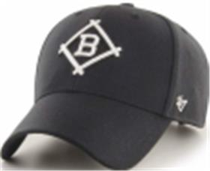 | _47 Brand | Black | черный |  |  | MLB | Los Angeles Dodgers |  |  |  |  |  | 3 |  |  |  |  |  |  |  |  |  |  |  |  |  | 3 | CN | 0 | Китай | 0.1 | 0.15 | 0.3 | 0.45 | 1,705.00 ₽ | 5,115.00 ₽ | 0 | 1 | -
B-CHLDP17WBP-SWSandalwood | new | B-CHLDP17WBP-SW |  | Бейсболки | Бейсболка | 47 BRAND | всесезон | 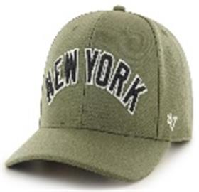 | _47 Brand | Sandalwood | зеленый |  |  | MLB | New York Yankees |  |  |  |  |  | 3 |  |  |  |  |  |  |  |  |  |  |  |  |  | 3 | CN | 0 | Китай | 0.1 | 0.15 | 0.3 | 0.45 | 1,980.00 ₽ | 5,940.00 ₽ | 0 | 1 | -
H-NLRGW25GWS-BKCBlack | new | H-NLRGW25GWS-BKC |  | Бейсболки | Бейсболка | 47 BRAND | всесезон | 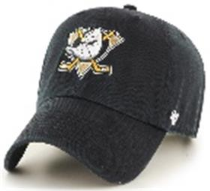 | _47 Brand | Black | черный |  |  | NHL | Anaheim Ducks |  |  |  |  |  | 6 |  |  |  |  |  |  |  |  |  |  |  |  |  | 6 | CN | 0 | Китай | 0.1 | 0.15 | 0.6 | 0.9 | 1,595.00 ₽ | 9,570.00 ₽ | 0 | 1 | -
B-RGW01GWS-RANavy | new | B-RGW01GWS-RA |  | Бейсболки | Бейсболка | 47 BRAND | всесезон | 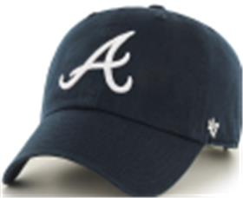 | _47 Brand | Navy | темно-синий |  |  | MLB | Atlanta Braves |  |  |  |  |  | 6 |  |  |  |  |  |  |  |  |  |  |  |  |  | 6 | CN | 0 | Китай | 0.1 | 0.15 | 0.6 | 0.9 | 1,595.00 ₽ | 9,570.00 ₽ | 0 | 1 | -
H-RGW01GWS-BKBlack | new | H-RGW01GWS-BK |  | Бейсболки | Бейсболка | 47 BRAND | всесезон | 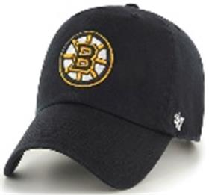 | _47 Brand | Black | черный |  |  | NHL | Boston Bruins |  |  |  |  |  | 6 |  |  |  |  |  |  |  |  |  |  |  |  |  | 6 | CN | 0 | Китай | 0.1 | 0.15 | 0.6 | 0.9 | 1,595.00 ₽ | 9,570.00 ₽ | 0 | 1 | -
B-RGW02GWSNL-BKGBlackonblack | new | B-RGW02GWSNL-BKG |  | Бейсболки | Бейсболка | 47 BRAND | всесезон | 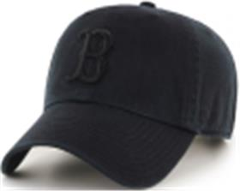 | _47 Brand | Blackonblack | черный |  |  | MLB | Boston Red Sox |  |  |  |  |  | 6 |  |  |  |  |  |  |  |  |  |  |  |  |  | 6 | CN | 0 | Китай | 0.1 | 0.15 | 0.6 | 0.9 | 1,595.00 ₽ | 9,570.00 ₽ | 0 | 1 | -
B-RGW06GWSNL-BKBBlackonblack | new | B-RGW06GWSNL-BKB |  | Бейсболки | Бейсболка | 47 BRAND | всесезон | 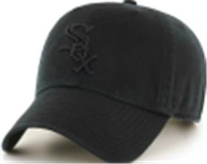 | _47 Brand | Blackonblack | черный |  |  | MLB | Chicago White Sox |  |  |  |  |  | 6 |  |  |  |  |  |  |  |  |  |  |  |  |  | 6 | CN | 0 | Китай | 0.1 | 0.15 | 0.6 | 0.9 | 1,595.00 ₽ | 9,570.00 ₽ | 0 | 1 | -
H-RGW05GWS-BKBlack | new | H-RGW05GWS-BK |  | Бейсболки | Бейсболка | 47 BRAND | всесезон | 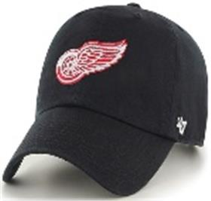 | _47 Brand | Black | черный |  |  | NHL | Detroit Red Wings |  |  |  |  |  | 4 |  |  |  |  |  |  |  |  |  |  |  |  |  | 4 | CN | 0 | Китай | 0.1 | 0.15 | 0.4 | 0.6 | 1,595.00 ₽ | 6,380.00 ₽ | 0 | 1 | -
B-RGW09GWSNL-BKBlack | new | B-RGW09GWSNL-BK |  | Бейсболки | Бейсболка | 47 BRAND | всесезон | 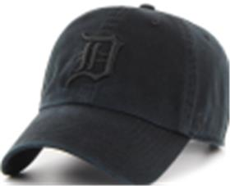 | _47 Brand | Black | черный |  |  | MLB | Detroit Tigers |  |  |  |  |  | 6 |  |  |  |  |  |  |  |  |  |  |  |  |  | 6 | CN | 0 | Китай | 0.1 | 0.15 | 0.6 | 0.9 | 1,595.00 ₽ | 9,570.00 ₽ | 0 | 1 | -
EPL-RGW04GWS-BKBlack | new | EPL-RGW04GWS-BK |  | Бейсболки | Бейсболка | 47 BRAND | всесезон | 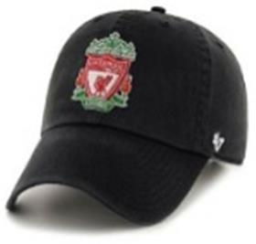 | _47 Brand | Black | черный |  |  | EPL | Liverpool FC |  |  |  |  |  | 4 |  |  |  |  |  |  |  |  |  |  |  |  |  | 4 | CN | 0 | Китай | 0.1 | 0.15 | 0.4 | 0.6 | 1,595.00 ₽ | 6,380.00 ₽ | 0 | 1 | -
EPL-RGW04GWS-BKABlack | new | EPL-RGW04GWS-BKA |  | Бейсболки | Бейсболка | 47 BRAND | всесезон | 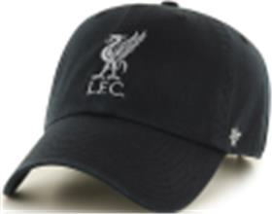 | _47 Brand | Black | черный |  |  | EPL | Liverpool FC |  |  |  |  |  | 6 |  |  |  |  |  |  |  |  |  |  |  |  |  | 6 | CN | 0 | Китай | 0.1 | 0.15 | 0.6 | 0.9 | 1,595.00 ₽ | 9,570.00 ₽ | 0 | 1 | -
B-RGW12GWS-SMStorm | new | B-RGW12GWS-SM |  | Бейсболки | Бейсболка | 47 BRAND | всесезон | 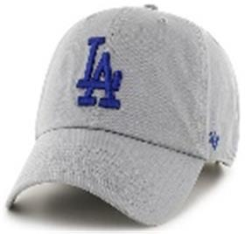 | _47 Brand | Storm | серый |  |  | MLB | Los Angeles Dodgers |  |  |  |  |  | 6 |  |  |  |  |  |  |  |  |  |  |  |  |  | 6 | CN | 0 | Китай | 0.1 | 0.15 | 0.6 | 0.9 | 1,595.00 ₽ | 9,570.00 ₽ | 0 | 1 | -
B-RGW17GWS-VNVintage Navy | new | B-RGW17GWS-VN |  | Бейсболки | Бейсболка | 47 BRAND | всесезон | 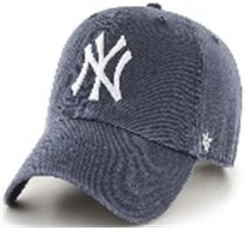 | _47 Brand | Vintage Navy | темно-синий |  |  | MLB | New York Yankees |  |  |  |  |  | 6 |  |  |  |  |  |  |  |  |  |  |  |  |  | 6 | CN | 0 | Китай | 0.1 | 0.15 | 0.6 | 0.9 | 1,595.00 ₽ | 9,570.00 ₽ | 0 | 1 | -
H-RGW15GWS-BKBBlack | new | H-RGW15GWS-BKB |  | Бейсболки | Бейсболка | 47 BRAND | всесезон | 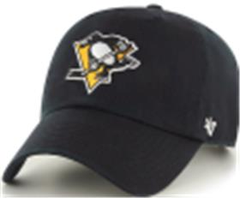 | _47 Brand | Black | черный |  |  | NHL | Pittsburgh Penguins |  |  |  |  |  | 2 |  |  |  |  |  |  |  |  |  |  |  |  |  | 2 | CN | 0 | Китай | 0.1 | 0.15 | 0.2 | 0.3 | 1,595.00 ₽ | 3,190.00 ₽ | 0 | 1 | -
B-RGW22GWS-BKBlack | new | B-RGW22GWS-BK |  | Бейсболки | Бейсболка | 47 BRAND | всесезон | 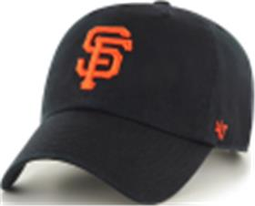 | _47 Brand | Black | черный |  |  | MLB | San Francisco Giants |  |  |  |  |  | 6 |  |  |  |  |  |  |  |  |  |  |  |  |  | 6 | CN | 0 | Китай | 0.1 | 0.15 | 0.6 | 0.9 | 1,595.00 ₽ | 9,570.00 ₽ | 0 | 1 | -
H-RGW22GWS-BKBlack | new | H-RGW22GWS-BK |  | Бейсболки | Бейсболка | 47 BRAND | всесезон | 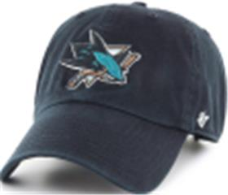 | _47 Brand | Black | черный |  |  | NHL | San Jose Sharks |  |  |  |  |  | 6 |  |  |  |  |  |  |  |  |  |  |  |  |  | 6 | CN | 0 | Китай | 0.1 | 0.15 | 0.6 | 0.9 | 1,595.00 ₽ | 9,570.00 ₽ | 0 | 1 | -
H-RGW32GWS-NYNavy | new | H-RGW32GWS-NY |  | Бейсболки | Бейсболка | 47 BRAND | всесезон | 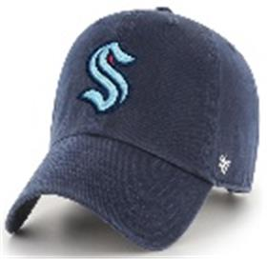 | _47 Brand | Navy | темно-синий |  |  | NHL | Seattle Kraken |  |  |  |  |  | 6 |  |  |  |  |  |  |  |  |  |  |  |  |  | 6 | CN | 0 | Китай | 0.1 | 0.15 | 0.6 | 0.9 | 1,595.00 ₽ | 9,570.00 ₽ | 0 | 1 | -
H-RGW32GWS-TFTiffany Blue | new | H-RGW32GWS-TF |  | Бейсболки | Бейсболка | 47 BRAND | всесезон | 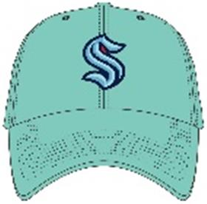 | _47 Brand | Tiffany Blue | светло-синий |  |  | NHL | Seattle Kraken |  |  |  |  |  | 6 |  |  |  |  |  |  |  |  |  |  |  |  |  | 6 | CN | 0 | Китай | 0.1 | 0.15 | 0.6 | 0.9 | 1,595.00 ₽ | 9,570.00 ₽ | 0 | 1 | -
H-RGW31GWS-BKBlack | new | H-RGW31GWS-BK |  | Бейсболки | Бейсболка | 47 BRAND | всесезон | 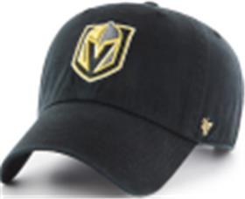 | _47 Brand | Black | черный |  |  | NHL | Vegas Golden Knights |  |  |  |  |  | 6 |  |  |  |  |  |  |  |  |  |  |  |  |  | 6 | CN | 0 | Китай | 0.1 | 0.15 | 0.6 | 0.9 | 1,595.00 ₽ | 9,570.00 ₽ | 0 | 1 | -
H-RGW20GWS-NYANavy | new | H-RGW20GWS-NYA |  | Бейсболки | Бейсболка | 47 BRAND | всесезон | 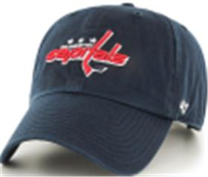 | _47 Brand | Navy | темно-синий |  |  | NHL | Washington Capitals |  |  |  |  |  | 6 |  |  |  |  |  |  |  |  |  |  |  |  |  | 6 | CN | 0 | Китай | 0.1 | 0.15 | 0.6 | 0.9 | 1,595.00 ₽ | 9,570.00 ₽ | 0 | 1 | -
H-CLZOE25WBP-BKDBlack | new | H-CLZOE25WBP-BKD |  | Бейсболки | Бейсболка | 47 BRAND | всесезон | 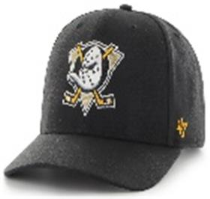 | _47 Brand | Black | черный |  |  | NHL | Anaheim Ducks |  |  |  |  |  | 6 |  |  |  |  |  |  |  |  |  |  |  |  |  | 6 | CN | 0 | Китай | 0.1 | 0.15 | 0.6 | 0.9 | 1,650.00 ₽ | 9,900.00 ₽ | 0 | 1 | -
H-CLZOE21WBP-BKBlack | new | H-CLZOE21WBP-BK |  | Бейсболки | Бейсболка | 47 BRAND | всесезон | 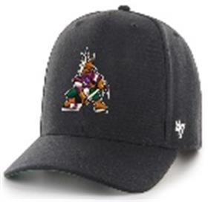 | _47 Brand | Black | черный |  |  | NHL | Arizona Coyotes |  |  |  |  |  | 6 |  |  |  |  |  |  |  |  |  |  |  |  |  | 6 | CN | 0 | Китай | 0.1 | 0.15 | 0.6 | 0.9 | 1,650.00 ₽ | 9,900.00 ₽ | 0 | 1 | -
H-CLZOE01WBP-BKBlack | new | H-CLZOE01WBP-BK |  | Бейсболки | Бейсболка | 47 BRAND | всесезон | 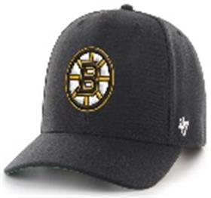 | _47 Brand | Black | черный |  |  | NHL | Boston Bruins |  |  |  |  |  | 6 |  |  |  |  |  |  |  |  |  |  |  |  |  | 6 | CN | 0 | Китай | 0.1 | 0.15 | 0.6 | 0.9 | 1,650.00 ₽ | 9,900.00 ₽ | 0 | 1 | -
B-CLZOE02WBP-BKBlack | new | B-CLZOE02WBP-BK |  | Бейсболки | Бейсболка | 47 BRAND | всесезон | 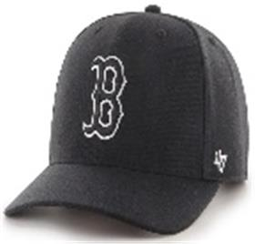 | _47 Brand | Black | черный |  |  | MLB | Boston Red Sox |  |  |  |  |  | 6 |  |  |  |  |  |  |  |  |  |  |  |  |  | 6 | CN | 0 | Китай | 0.1 | 0.15 | 0.6 | 0.9 | 1,650.00 ₽ | 9,900.00 ₽ | 0 | 1 | -
B-CLZOE02WBP-NYNavy | new | B-CLZOE02WBP-NY |  | Бейсболки | Бейсболка | 47 BRAND | всесезон | 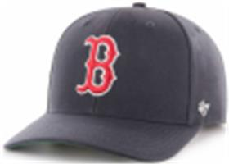 | _47 Brand | Navy | темно-синий |  |  | MLB | Boston Red Sox |  |  |  |  |  | 6 |  |  |  |  |  |  |  |  |  |  |  |  |  | 6 | CN | 0 | Китай | 0.1 | 0.15 | 0.6 | 0.9 | 1,650.00 ₽ | 9,900.00 ₽ | 0 | 1 | -
H-CLZOE07WBP-BKBlack | new | H-CLZOE07WBP-BK |  | Бейсболки | Бейсболка | 47 BRAND | всесезон | 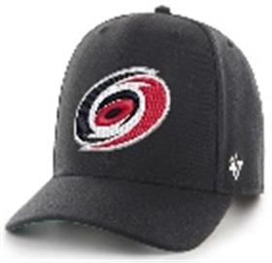 | _47 Brand | Black | черный |  |  | NHL | Carolina Hurricanes |  |  |  |  |  | 6 |  |  |  |  |  |  |  |  |  |  |  |  |  | 6 | CN | 0 | Китай | 0.1 | 0.15 | 0.6 | 0.9 | 1,650.00 ₽ | 9,900.00 ₽ | 0 | 1 | -
B-CLZOE06WBP-BKBlack | new | B-CLZOE06WBP-BK |  | Бейсболки | Бейсболка | 47 BRAND | всесезон | 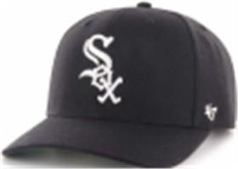 | _47 Brand | Black | черный |  |  | MLB | Chicago White Sox |  |  |  |  |  | 6 |  |  |  |  |  |  |  |  |  |  |  |  |  | 6 | CN | 0 | Китай | 0.1 | 0.15 | 0.6 | 0.9 | 1,650.00 ₽ | 9,900.00 ₽ | 0 | 1 | -
B-CLZOE09WBP-NYNavy | new | B-CLZOE09WBP-NY |  | Бейсболки | Бейсболка | 47 BRAND | всесезон | 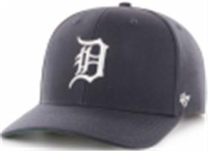 | _47 Brand | Navy | темно-синий |  |  | MLB | Detroit Tigers |  |  |  |  |  | 6 |  |  |  |  |  |  |  |  |  |  |  |  |  | 6 | CN | 0 | Китай | 0.1 | 0.15 | 0.6 | 0.9 | 1,650.00 ₽ | 9,900.00 ₽ | 0 | 1 | -
EPL-CLZOE04WBP-BKBlack | new | EPL-CLZOE04WBP-BK |  | Бейсболки | Бейсболка | 47 BRAND | всесезон | 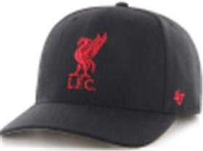 | _47 Brand | Black | черный |  |  | EPL | Liverpool FC |  |  |  |  |  | 6 |  |  |  |  |  |  |  |  |  |  |  |  |  | 6 | CN | 0 | Китай | 0.1 | 0.15 | 0.6 | 0.9 | 1,650.00 ₽ | 9,900.00 ₽ | 0 | 1 | -
EPL-CLZOE04WBP-BKCBlack | new | EPL-CLZOE04WBP-BKC |  | Бейсболки | Бейсболка | 47 BRAND | всесезон | 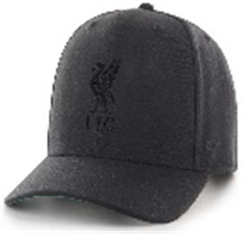 | _47 Brand | Black | черный |  |  | EPL | Liverpool FC |  |  |  |  |  | 3 |  |  |  |  |  |  |  |  |  |  |  |  |  | 3 | CN | 0 | Китай | 0.1 | 0.15 | 0.3 | 0.45 | 1,650.00 ₽ | 4,950.00 ₽ | 0 | 1 | -
B-CLZOE12WBP-BKDBlack | new | B-CLZOE12WBP-BKD |  | Бейсболки | Бейсболка | 47 BRAND | всесезон | 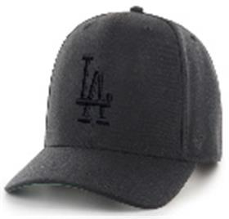 | _47 Brand | Black | черный |  |  | MLB | Los Angeles Dodgers |  |  |  |  |  | 6 |  |  |  |  |  |  |  |  |  |  |  |  |  | 6 | CN | 0 | Китай | 0.1 | 0.15 | 0.6 | 0.9 | 1,650.00 ₽ | 9,900.00 ₽ | 0 | 1 | -
H-CLZOE08WBP-BKBlack | new | H-CLZOE08WBP-BK |  | Бейсболки | Бейсболка | 47 BRAND | всесезон | 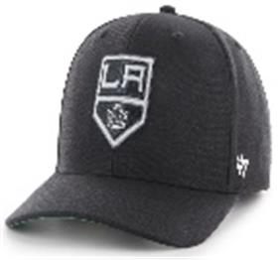 | _47 Brand | Black | черный |  |  | NHL | Los Angeles Kings |  |  |  |  |  | 6 |  |  |  |  |  |  |  |  |  |  |  |  |  | 6 | CN | 0 | Китай | 0.1 | 0.15 | 0.6 | 0.9 | 1,650.00 ₽ | 9,900.00 ₽ | 0 | 1 | -
HVIN-CLZOE08WBP-BK88Black | new | HVIN-CLZOE08WBP-BK88 |  | Бейсболки | Бейсболка | 47 BRAND | всесезон | 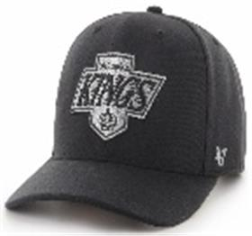 | _47 Brand | Black | черный |  |  | NHL | Los Angeles Kings |  |  |  |  |  | 6 |  |  |  |  |  |  |  |  |  |  |  |  |  | 6 | CN | 0 | Китай | 0.1 | 0.15 | 0.6 | 0.9 | 1,650.00 ₽ | 9,900.00 ₽ | 0 | 1 | -
H-CLZOE10WBP-LNLight Navy | new | H-CLZOE10WBP-LN |  | Бейсболки | Бейсболка | 47 BRAND | всесезон | 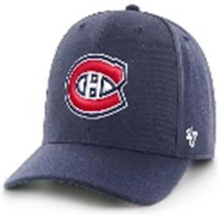 | _47 Brand | Light Navy | темно-синий |  |  | NHL | Montreal Canadiens |  |  |  |  |  | 3 |  |  |  |  |  |  |  |  |  |  |  |  |  | 3 | CN | 0 | Китай | 0.1 | 0.15 | 0.3 | 0.45 | 1,650.00 ₽ | 4,950.00 ₽ | 0 | 1 | -
H-CLZOE30WBP-NYNavy | new | H-CLZOE30WBP-NY |  | Бейсболки | Бейсболка | 47 BRAND | всесезон | 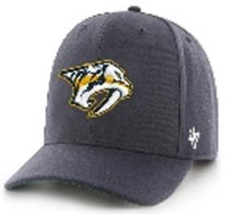 | _47 Brand | Navy | темно-синий |  |  | NHL | Nashville Predators |  |  |  |  |  | 3 |  |  |  |  |  |  |  |  |  |  |  |  |  | 3 | CN | 0 | Китай | 0.1 | 0.15 | 0.3 | 0.45 | 1,650.00 ₽ | 4,950.00 ₽ | 0 | 1 | -
B-CLZOE17WBP-BKMBlack | new | B-CLZOE17WBP-BKM |  | Бейсболки | Бейсболка | 47 BRAND | всесезон | 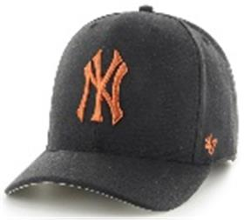 | _47 Brand | Black | черный |  |  | MLB | New York Yankees |  |  |  |  |  | 3 |  |  |  |  |  |  |  |  |  |  |  |  |  | 3 | CN | 0 | Китай | 0.1 | 0.15 | 0.3 | 0.45 | 1,650.00 ₽ | 4,950.00 ₽ | 0 | 1 | -
B-CLZOE17WBP-BKRBlack | new | B-CLZOE17WBP-BKR |  | Бейсболки | Бейсболка | 47 BRAND | всесезон | 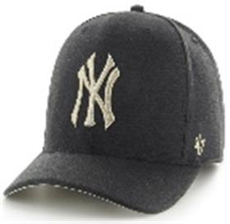 | _47 Brand | Black | черный |  |  | MLB | New York Yankees |  |  |  |  |  | 3 |  |  |  |  |  |  |  |  |  |  |  |  |  | 3 | CN | 0 | Китай | 0.1 | 0.15 | 0.3 | 0.45 | 1,650.00 ₽ | 4,950.00 ₽ | 0 | 1 | -
B-CLZOE17WBP-CCCharcoal | new | B-CLZOE17WBP-CC |  | Бейсболки | Бейсболка | 47 BRAND | всесезон | 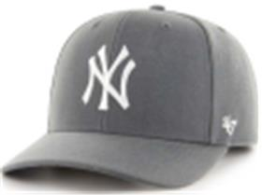 | _47 Brand | Charcoal | угольный |  |  | MLB | New York Yankees |  |  |  |  |  | 3 |  |  |  |  |  |  |  |  |  |  |  |  |  | 3 | CN | 0 | Китай | 0.1 | 0.15 | 0.3 | 0.45 | 1,650.00 ₽ | 4,950.00 ₽ | 0 | 1 | -
B-CLZOE17WBP-SWASandalwood | new | B-CLZOE17WBP-SWA |  | Бейсболки | Бейсболка | 47 BRAND | всесезон | 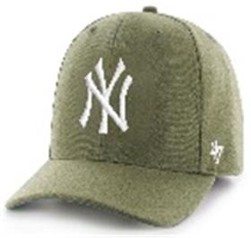 | _47 Brand | Sandalwood | зеленый |  |  | MLB | New York Yankees |  |  |  |  |  | 6 |  |  |  |  |  |  |  |  |  |  |  |  |  | 6 | CN | 0 | Китай | 0.1 | 0.15 | 0.6 | 0.9 | 1,650.00 ₽ | 9,900.00 ₽ | 0 | 1 | -
B-CLZOE18WBP-DGDark Green | new | B-CLZOE18WBP-DG |  | Бейсболки | Бейсболка | 47 BRAND | всесезон | 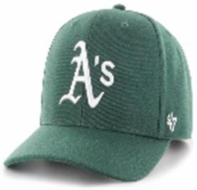 | _47 Brand | Dark Green | темно-зеленый |  |  | MLB | Oakland Athletics |  |  |  |  |  | 3 |  |  |  |  |  |  |  |  |  |  |  |  |  | 3 | CN | 0 | Китай | 0.1 | 0.15 | 0.3 | 0.45 | 1,650.00 ₽ | 4,950.00 ₽ | 0 | 1 | -
H-CLZOE14WBP-BKBlack | new | H-CLZOE14WBP-BK |  | Бейсболки | Бейсболка | 47 BRAND | всесезон | 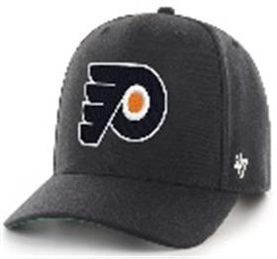 | _47 Brand | Black | черный |  |  | NHL | Philadelphia Flyers |  |  |  |  |  | 3 |  |  |  |  |  |  |  |  |  |  |  |  |  | 3 | CN | 0 | Китай | 0.1 | 0.15 | 0.3 | 0.45 | 1,650.00 ₽ | 4,950.00 ₽ | 0 | 1 | -
H-CLZOE15WBP-BKABlack | new | H-CLZOE15WBP-BKA |  | Бейсболки | Бейсболка | 47 BRAND | всесезон | 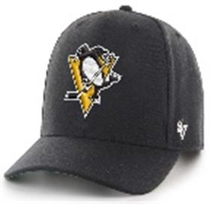 | _47 Brand | Black | черный |  |  | NHL | Pittsburgh Penguins |  |  |  |  |  | 6 |  |  |  |  |  |  |  |  |  |  |  |  |  | 6 | CN | 0 | Китай | 0.1 | 0.15 | 0.6 | 0.9 | 1,650.00 ₽ | 9,900.00 ₽ | 0 | 1 | -
B-CLZOE20WBP-BKBBlack | new | B-CLZOE20WBP-BKB |  | Бейсболки | Бейсболка | 47 BRAND | всесезон |  | _47 Brand | Black | черный |  |  | MLB | Pittsburgh Pirates |  |  |  |  |  | 6 |  |  |  |  |  |  |  |  |  |  |  |  |  | 6 | CN | 0 | Китай | 0.1 | 0.15 | 0.6 | 0.9 | 1,650.00 ₽ | 9,900.00 ₽ | 0 | 1 | -
BCPTN-CLZOE22WBP-BK77Black | new | BCPTN-CLZOE22WBP-BK77 |  | Бейсболки | Бейсболка | 47 BRAND | всесезон |  | _47 Brand | Black | черный |  |  | MLB | San Francisco Giants |  |  |  |  |  | 6 |  |  |  |  |  |  |  |  |  |  |  |  |  | 6 | CN | 0 | Китай | 0.1 | 0.15 | 0.6 | 0.9 | 1,650.00 ₽ | 9,900.00 ₽ | 0 | 1 | -
H-CLZOE32WBP-BKABlack | new | H-CLZOE32WBP-BKA |  | Бейсболки | Бейсболка | 47 BRAND | всесезон |  | _47 Brand | Black | черный |  |  | NHL | Seattle Kraken |  |  |  |  |  | 6 |  |  |  |  |  |  |  |  |  |  |  |  |  | 6 | CN | 0 | Китай | 0.1 | 0.15 | 0.6 | 0.9 | 1,650.00 ₽ | 9,900.00 ₽ | 0 | 1 | -
H-CLZOE32WBP-NYNavy | new | H-CLZOE32WBP-NY |  | Бейсболки | Бейсболка | 47 BRAND | всесезон |  | _47 Brand | Navy | темно-синий |  |  | NHL | Seattle Kraken |  |  |  |  |  | 6 |  |  |  |  |  |  |  |  |  |  |  |  |  | 6 | CN | 0 | Китай | 0.1 | 0.15 | 0.6 | 0.9 | 1,650.00 ₽ | 9,900.00 ₽ | 0 | 1 | -
H-CLZOE17WBP-NYNavy | new | H-CLZOE17WBP-NY |  | Бейсболки | Бейсболка | 47 BRAND | всесезон |  | _47 Brand | Navy | темно-синий |  |  | NHL | St Louis Blues |  |  |  |  |  | 3 |  |  |  |  |  |  |  |  |  |  |  |  |  | 3 | CN | 0 | Китай | 0.1 | 0.15 | 0.3 | 0.45 | 1,650.00 ₽ | 4,950.00 ₽ | 0 | 1 | -
H-CLZOE18WBP-LNALight Navy | new | H-CLZOE18WBP-LNA |  | Бейсболки | Бейсболка | 47 BRAND | всесезон |  | _47 Brand | Light Navy | темно-синий |  |  | NHL | Toronto Maple Leafs |  |  |  |  |  | 6 |  |  |  |  |  |  |  |  |  |  |  |  |  | 6 | CN | 0 | Китай | 0.1 | 0.15 | 0.6 | 0.9 | 1,650.00 ₽ | 9,900.00 ₽ | 0 | 1 | -
H-CLZOE31WBP-BKBlack | new | H-CLZOE31WBP-BK |  | Бейсболки | Бейсболка | 47 BRAND | всесезон |  | _47 Brand | Black | черный |  |  | NHL | Vegas Golden Knights |  |  |  |  |  | 6 |  |  |  |  |  |  |  |  |  |  |  |  |  | 6 | CN | 0 | Китай | 0.1 | 0.15 | 0.6 | 0.9 | 1,650.00 ₽ | 9,900.00 ₽ | 0 | 1 | -
H-CLZOE20WBP-NYNavy | new | H-CLZOE20WBP-NY |  | Бейсболки | Бейсболка | 47 BRAND | всесезон |  | _47 Brand | Navy | темно-синий |  |  | NHL | Washington Capitals |  |  |  |  |  | 6 |  |  |  |  |  |  |  |  |  |  |  |  |  | 6 | CN | 0 | Китай | 0.1 | 0.15 | 0.6 | 0.9 | 1,650.00 ₽ | 9,900.00 ₽ | 0 | 1 | -
BCPTN-CLZRP09WBP-NY57Navy | new | BCPTN-CLZRP09WBP-NY57 |  | Бейсболки | бейсболка с сеточкой | 47 BRAND | всесезон |  | _47 Brand | Navy | белый / оранжевый |  |  | MLB | Detroit Tigers |  |  |  |  |  | 6 |  |  |  |  |  |  |  |  |  |  |  |  |  | 6 | CN | 0 | Китай | 0.1 | 0.15 | 0.6 | 0.9 | 1,650.00 ₽ | 9,900.00 ₽ | 0 | 1 | -
BCPTN-CLZRP04WBP-NY97Navy | new | BCPTN-CLZRP04WBP-NY97 |  | Бейсболки | бейсболка с сеточкой | 47 BRAND | всесезон |  | _47 Brand | Navy | белый / голубой |  |  | MLB | Los Angeles Angels |  |  |  |  |  | 3 |  |  |  |  |  |  |  |  |  |  |  |  |  | 3 | CN | 0 | Китай | 0.1 | 0.15 | 0.3 | 0.45 | 1,650.00 ₽ | 4,950.00 ₽ | 0 | 1 | -
HVIN-CLZRP20WBP-RY75Royal | new | HVIN-CLZRP20WBP-RY75 |  | Бейсболки | бейсболка с сеточкой | 47 BRAND | всесезон |  | _47 Brand | Royal | белый / красный |  |  | NHL | Washington Capitals |  |  |  |  |  | 3 |  |  |  |  |  |  |  |  |  |  |  |  |  | 3 | CN | 0 | Китай | 0.1 | 0.15 | 0.3 | 0.45 | 1,650.00 ₽ | 4,950.00 ₽ | 0 | 1 | -
H-DEFRO30WBV-BKBlack | new | H-DEFRO30WBV-BK |  | Бейсболки | Бейсболка | 47 BRAND | всесезон |  | _47 Brand | Black | черный |  |  | NHL | Nashville Predators |  |  |  |  |  | 3 |  |  |  |  |  |  |  |  |  |  |  |  |  | 3 | CN | 0 | Китай | 0.1 | 0.15 | 0.3 | 0.45 | 1,540.00 ₽ | 4,620.00 ₽ | 0 | 1 | -
H-DEFRO15WBV-CCBCharcoal | new | H-DEFRO15WBV-CCB |  | Бейсболки | Бейсболка | 47 BRAND | всесезон |  | _47 Brand | Charcoal | угольный |  |  | NHL | Pittsburgh Penguins |  |  |  |  |  | 3 |  |  |  |  |  |  |  |  |  |  |  |  |  | 3 | CN | 0 | Китай | 0.1 | 0.15 | 0.3 | 0.45 | 1,540.00 ₽ | 4,620.00 ₽ | 0 | 1 | -
H-DEFRO31WBV-BKABlack | new | H-DEFRO31WBV-BKA |  | Бейсболки | Бейсболка | 47 BRAND | всесезон |  | _47 Brand | Black | черный |  |  | NHL | Vegas Golden Knights |  |  |  |  |  | 3 |  |  |  |  |  |  |  |  |  |  |  |  |  | 3 | CN | 0 | Китай | 0.1 | 0.15 | 0.3 | 0.45 | 1,540.00 ₽ | 4,620.00 ₽ | 0 | 1 | -
B-EMERM02HVP-NYNavy | new | B-EMERM02HVP-NY |  | Бейсболки | Бейсболка | 47 BRAND | всесезон |  | _47 Brand | Navy | темно-синий |  |  | MLB | Boston Red Sox |  |  |  |  |  | 3 |  |  |  |  |  |  |  |  |  |  |  |  |  | 3 | CN | 0 | Китай | 0.1 | 0.15 | 0.3 | 0.45 | 1,870.00 ₽ | 5,610.00 ₽ | 0 | 1 | -
B-EMERM17HVP-NYNavy | new | B-EMERM17HVP-NY |  | Бейсболки | Бейсболка | 47 BRAND | всесезон |  | _47 Brand | Navy | темно-синий |  |  | MLB | New York Yankees |  |  |  |  |  | 3 |  |  |  |  |  |  |  |  |  |  |  |  |  | 3 | CN | 0 | Китай | 0.1 | 0.15 | 0.3 | 0.45 | 1,870.00 ₽ | 5,610.00 ₽ | 0 | 1 | -
B-FLCBK17PFF-BKBlack | new | B-FLCBK17PFF-BK |  | Панамы | Панама | 47 BRAND | всесезон |  | _47 Brand | Black | черный |  |  | MLB | New York Yankees |  |  |  |  |  | 6 |  |  |  |  |  |  |  |  |  |  |  |  |  | 6 | CN | 0 | Китай | 0.1 | 0.15 | 0.6 | 0.9 | 1,870.00 ₽ | 11,220.00 ₽ | 0 | 1 | -
B-GRDLM09RCP-XCCanopy | new | B-GRDLM09RCP-XC |  | Бейсболки | Бейсболка | 47 BRAND | всесезон |  | _47 Brand | Canopy | зеленый |  |  | MLB | Detroit Tigers |  |  |  |  |  | 3 |  |  |  |  |  |  |  |  |  |  |  |  |  | 3 | CN | 0 | Китай | 0.1 | 0.15 | 0.3 | 0.45 | 1,595.00 ₽ | 4,785.00 ₽ | 0 | 1 | -
B-GRIMM02HYP-DYDark Grey | new | B-GRIMM02HYP-DY |  | Бейсболки | Бейсболка с сеточкой | 47 BRAND | всесезон |  | _47 Brand | Dark Grey | серый / черный |  |  | MLB | Boston Red Sox |  |  |  |  |  | 6 |  |  |  |  |  |  |  |  |  |  |  |  |  | 6 | CN | 0 | Китай | 0.1 | 0.15 | 0.6 | 0.9 | 1,485.00 ₽ | 8,910.00 ₽ | 0 | 1 | -
B-GRIMM17HYP-DYDark Grey | new | B-GRIMM17HYP-DY |  | Бейсболки | Бейсболка с сеточкой | 47 BRAND | всесезон |  | _47 Brand | Dark Grey | серый / черный |  |  | MLB | New York Yankees |  |  |  |  |  | 3 |  |  |  |  |  |  |  |  |  |  |  |  |  | 3 | CN | 0 | Китай | 0.1 | 0.15 | 0.3 | 0.45 | 1,485.00 ₽ | 4,455.00 ₽ | 0 | 1 | -
EPL-ICE04GWS-BKABlack | new | EPL-ICE04GWS-BKA |  | Бейсболки | Бейсболка | 47 BRAND | всесезон |  | _47 Brand | Black | черный |  |  | EPL | Liverpool FC |  |  |  |  |  | 3 |  |  |  |  |  |  |  |  |  |  |  |  |  | 3 | CN | 0 | Китай | 0.1 | 0.15 | 0.3 | 0.45 | 1,705.00 ₽ | 5,115.00 ₽ | 0 | 1 | -
EPL-KCKOF04WSE-BKBlack | new | EPL-KCKOF04WSE-BK |  | Бейсболки | Бейсболка | 47 BRAND | всесезон |  | _47 Brand | Black | черный |  |  | EPL | Liverpool FC |  |  |  |  |  | 6 |  |  |  |  |  |  |  |  |  |  |  |  |  | 6 | CN | 0 | Китай | 0.1 | 0.15 | 0.6 | 0.9 | 1,760.00 ₽ | 10,560.00 ₽ | 0 | 1 | -
B-MMNTM06ZPV-BKBlack | new | B-MMNTM06ZPV-BK |  | Бейсболки | Бейсболка | 47 BRAND | всесезон |  | _47 Brand | Black | черный |  |  | MLB | Chicago White Sox |  |  |  |  |  | 6 |  |  |  |  |  |  |  |  |  |  |  |  |  | 6 | CN | 0 | Китай | 0.1 | 0.15 | 0.6 | 0.9 | 1,870.00 ₽ | 11,220.00 ₽ | 0 | 1 | -
H-MMNTM22ZPV-BKBlack | new | H-MMNTM22ZPV-BK |  | Бейсболки | Бейсболка | 47 BRAND | всесезон |  | _47 Brand | Black | черный |  |  | NHL | San Jose Sharks |  |  |  |  |  | 3 |  |  |  |  |  |  |  |  |  |  |  |  |  | 3 | CN | 0 | Китай | 0.1 | 0.15 | 0.3 | 0.45 | 1,870.00 ₽ | 5,610.00 ₽ | 0 | 1 | -
BCPTN-MVP29WBV-BK98Black | new | BCPTN-MVP29WBV-BK98 |  | Бейсболки | Бейсболка | 47 BRAND | всесезон |  | _47 Brand | Black | черный |  |  | MLB | Arizona Diamondbacks |  |  |  |  |  | 3 |  |  |  |  |  |  |  |  |  |  |  |  |  | 3 | CN | 0 | Китай | 0.1 | 0.15 | 0.3 | 0.45 | 1,485.00 ₽ | 4,455.00 ₽ | 0 | 1 | -
ITFL-MVP01WBV-BKABlack | new | ITFL-MVP01WBV-BKA |  | Бейсболки | Бейсболка | 47 BRAND | всесезон |  | _47 Brand | Black | черный |  |  | ITFL | AS Roma |  |  |  |  |  | 3 |  |  |  |  |  |  |  |  |  |  |  |  |  | 3 | CN | 0 | Китай | 0.1 | 0.15 | 0.3 | 0.45 | 1,485.00 ₽ | 4,455.00 ₽ | 0 | 1 | -
ITFL-MVP01WBV-CCCharcoal | new | ITFL-MVP01WBV-CC |  | Бейсболки | Бейсболка | 47 BRAND | всесезон |  | _47 Brand | Charcoal | угольный |  |  | ITFL | AS Roma |  |  |  |  |  | 3 |  |  |  |  |  |  |  |  |  |  |  |  |  | 3 | CN | 0 | Китай | 0.1 | 0.15 | 0.3 | 0.45 | 1,485.00 ₽ | 4,455.00 ₽ | 0 | 1 | -
ITFL-MVP01WBV-NYANavy | new | ITFL-MVP01WBV-NYA |  | Бейсболки | Бейсболка | 47 BRAND | всесезон |  | _47 Brand | Navy | темно-синий |  |  | ITFL | AS Roma |  |  |  |  |  | 3 |  |  |  |  |  |  |  |  |  |  |  |  |  | 3 | CN | 0 | Китай | 0.1 | 0.15 | 0.3 | 0.45 | 1,485.00 ₽ | 4,455.00 ₽ | 0 | 1 | -
HVIN-MVP01WBV-BK33Black | new | HVIN-MVP01WBV-BK33 |  | Бейсболки | Бейсболка | 47 BRAND | всесезон |  | _47 Brand | Black | черный |  |  | NHL | Boston Bruins |  |  |  |  |  | 6 |  |  |  |  |  |  |  |  |  |  |  |  |  | 6 | CN | 0 | Китай | 0.1 | 0.15 | 0.6 | 0.9 | 1,485.00 ₽ | 8,910.00 ₽ | 0 | 1 | -
BCPTN-MVP06WBV-BK36Black | new | BCPTN-MVP06WBV-BK36 |  | Бейсболки | Бейсболка | 47 BRAND | всесезон |  | _47 Brand | Black | черный |  |  | MLB | Chicago White Sox |  |  |  |  |  | 6 |  |  |  |  |  |  |  |  |  |  |  |  |  | 6 | CN | 0 | Китай | 0.1 | 0.15 | 0.6 | 0.9 | 1,485.00 ₽ | 8,910.00 ₽ | 0 | 1 | -
B-MVP09WBV-NYENavy | new | B-MVP09WBV-NYE |  | Бейсболки | Бейсболка | 47 BRAND | всесезон |  | _47 Brand | Navy | темно-синий |  |  | MLB | Detroit Tigers |  |  |  |  |  | 6 |  |  |  |  |  |  |  |  |  |  |  |  |  | 6 | CN | 0 | Китай | 0.1 | 0.15 | 0.6 | 0.9 | 1,485.00 ₽ | 8,910.00 ₽ | 0 | 1 | -
HVIN-MVP44WBV-KYA79Kelly | new | HVIN-MVP44WBV-KYA79 |  | Бейсболки | Бейсболка | 47 BRAND | всесезон |  | _47 Brand | Kelly | зеленый |  |  | NHL | Hartford Whalers |  |  |  |  |  | 2 |  |  |  |  |  |  |  |  |  |  |  |  |  | 2 | CN | 0 | Китай | 0.1 | 0.15 | 0.2 | 0.3 | 1,485.00 ₽ | 2,970.00 ₽ | 0 | 1 | -
EPL-MVP04WBV-BKBlack | new | EPL-MVP04WBV-BK |  | Бейсболки | Бейсболка | 47 BRAND | всесезон |  | _47 Brand | Black | черный |  |  | EPL | Liverpool FC |  |  |  |  |  | 6 |  |  |  |  |  |  |  |  |  |  |  |  |  | 6 | CN | 0 | Китай | 0.1 | 0.15 | 0.6 | 0.9 | 1,485.00 ₽ | 8,910.00 ₽ | 0 | 1 | -
EPL-MVP04WBV-BKBBlack | new | EPL-MVP04WBV-BKB |  | Бейсболки | Бейсболка | 47 BRAND | всесезон |  | _47 Brand | Black | черный |  |  | EPL | Liverpool FC |  |  |  |  |  | 6 |  |  |  |  |  |  |  |  |  |  |  |  |  | 6 | CN | 0 | Китай | 0.1 | 0.15 | 0.6 | 0.9 | 1,485.00 ₽ | 8,910.00 ₽ | 0 | 1 | -
EPL-MVP04WBV-BKDBlack | new | EPL-MVP04WBV-BKD |  | Бейсболки | Бейсболка | 47 BRAND | всесезон |  | _47 Brand | Black | черный |  |  | EPL | Liverpool FC |  |  |  |  |  | 6 |  |  |  |  |  |  |  |  |  |  |  |  |  | 6 | CN | 0 | Китай | 0.1 | 0.15 | 0.6 | 0.9 | 1,485.00 ₽ | 8,910.00 ₽ | 0 | 1 | -
BCPTN-MVP04WBV-NY93Navy | new | BCPTN-MVP04WBV-NY93 |  | Бейсболки | Бейсболка | 47 BRAND | всесезон |  | _47 Brand | Navy | темно-синий |  |  | MLB | Los Angeles Angels |  |  |  |  |  | 3 |  |  |  |  |  |  |  |  |  |  |  |  |  | 3 | CN | 0 | Китай | 0.1 | 0.15 | 0.3 | 0.45 | 1,485.00 ₽ | 4,455.00 ₽ | 0 | 1 | -
B-MVP13WBV-NYENavy | new | B-MVP13WBV-NYE |  | Бейсболки | Бейсболка | 47 BRAND | всесезон |  | _47 Brand | Navy | темно-синий |  |  | MLB | Milwaukee Brewers |  |  |  |  |  | 6 |  |  |  |  |  |  |  |  |  |  |  |  |  | 6 | CN | 0 | Китай | 0.1 | 0.15 | 0.6 | 0.9 | 1,485.00 ₽ | 8,910.00 ₽ | 0 | 1 | -
H-MVP11WBV-BKBlack | new | H-MVP11WBV-BK |  | Бейсболки | Бейсболка | 47 BRAND | всесезон |  | _47 Brand | Black | черный |  |  | NHL | New Jersey Devils |  |  |  |  |  | 4 |  |  |  |  |  |  |  |  |  |  |  |  |  | 4 | CN | 0 | Китай | 0.1 | 0.15 | 0.4 | 0.6 | 1,485.00 ₽ | 5,940.00 ₽ | 0 | 1 | -
B-MVP16WBV-CCACharcoal | new | B-MVP16WBV-CCA |  | Бейсболки | Бейсболка | 47 BRAND | всесезон |  | _47 Brand | Charcoal | угольный |  |  | MLB | New York Mets |  |  |  |  |  | 4 |  |  |  |  |  |  |  |  |  |  |  |  |  | 4 | CN | 0 | Китай | 0.1 | 0.15 | 0.4 | 0.6 | 1,485.00 ₽ | 5,940.00 ₽ | 0 | 1 | -
B-MVP16WBV-CCCCharcoal | new | B-MVP16WBV-CCC |  | Бейсболки | Бейсболка | 47 BRAND | всесезон |  | _47 Brand | Charcoal | угольный |  |  | MLB | New York Mets |  |  |  |  |  | 2 |  |  |  |  |  |  |  |  |  |  |  |  |  | 2 | CN | 0 | Китай | 0.1 | 0.15 | 0.2 | 0.3 | 1,485.00 ₽ | 2,970.00 ₽ | 0 | 1 | -
H-MVP13WBV-BKBBlack | new | H-MVP13WBV-BKB |  | Бейсболки | Бейсболка | 47 BRAND | всесезон |  | _47 Brand | Black | черный |  |  | NHL | New York Rangers |  |  |  |  |  | 6 |  |  |  |  |  |  |  |  |  |  |  |  |  | 6 | CN | 0 | Китай | 0.1 | 0.15 | 0.6 | 0.9 | 1,485.00 ₽ | 8,910.00 ₽ | 0 | 1 | -
B-MVP18WBV-BKFBlack | new | B-MVP18WBV-BKF |  | Бейсболки | Бейсболка | 47 BRAND | всесезон |  | _47 Brand | Black | черный |  |  | MLB | Oakland Athletics |  |  |  |  |  | 6 |  |  |  |  |  |  |  |  |  |  |  |  |  | 6 | CN | 0 | Китай | 0.1 | 0.15 | 0.6 | 0.9 | 1,485.00 ₽ | 8,910.00 ₽ | 0 | 1 | -
B-MVP18WBV-GYGrey | new | B-MVP18WBV-GY |  | Бейсболки | Бейсболка | 47 BRAND | всесезон |  | _47 Brand | Grey | серый |  |  | MLB | Oakland Athletics |  |  |  |  |  | 9 |  |  |  |  |  |  |  |  |  |  |  |  |  | 9 | CN | 0 | Китай | 0.1 | 0.15 | 0.9 | 1.35 | 1,485.00 ₽ | 13,365.00 ₽ | 0 | 1 | -
B-MVP20WBV-BKJBlack | new | B-MVP20WBV-BKJ |  | Бейсболки | Бейсболка | 47 BRAND | всесезон |  | _47 Brand | Black | черный |  |  | MLB | Pittsburgh Pirates |  |  |  |  |  | 3 |  |  |  |  |  |  |  |  |  |  |  |  |  | 3 | CN | 0 | Китай | 0.1 | 0.15 | 0.3 | 0.45 | 1,485.00 ₽ | 4,455.00 ₽ | 0 | 1 | -
H-MVP22WBV-BKDBlack | new | H-MVP22WBV-BKD |  | Бейсболки | Бейсболка | 47 BRAND | всесезон |  | _47 Brand | Black | черный |  |  | NHL | San Jose Sharks |  |  |  |  |  | 2 |  |  |  |  |  |  |  |  |  |  |  |  |  | 2 | CN | 0 | Китай | 0.1 | 0.15 | 0.2 | 0.3 | 1,485.00 ₽ | 2,970.00 ₽ | 0 | 1 | -
H-MVP23WBV-BKABlack | new | H-MVP23WBV-BKA |  | Бейсболки | Бейсболка | 47 BRAND | всесезон |  | _47 Brand | Black | черный |  |  | NHL | Tampa Bay Lightning |  |  |  |  |  | 10 |  |  |  |  |  |  |  |  |  |  |  |  |  | 10 | CN | 0 | Китай | 0.1 | 0.15 | 1 | 1.5 | 1,485.00 ₽ | 14,850.00 ₽ | 0 | 1 | -
BCPTN-MVP30WBV-BK98Black | new | BCPTN-MVP30WBV-BK98 |  | Бейсболки | Бейсболка | 47 BRAND | всесезон |  | _47 Brand | Black | черный |  |  | MLB | Tampa Bay Rays |  |  |  |  |  | 6 |  |  |  |  |  |  |  |  |  |  |  |  |  | 6 | CN | 0 | Китай | 0.1 | 0.15 | 0.6 | 0.9 | 1,485.00 ₽ | 8,910.00 ₽ | 0 | 1 | -
B-MVP26WBV-NYANavy | new | B-MVP26WBV-NYA |  | Бейсболки | Бейсболка | 47 BRAND | всесезон |  | _47 Brand | Navy | темно-синий |  |  | MLB | Toronto Blue Jays |  |  |  |  |  | 6 |  |  |  |  |  |  |  |  |  |  |  |  |  | 6 | CN | 0 | Китай | 0.1 | 0.15 | 0.6 | 0.9 | 1,485.00 ₽ | 8,910.00 ₽ | 0 | 1 | -
B-MVP26WBV-RYRoyal | new | B-MVP26WBV-RY |  | Бейсболки | Бейсболка | 47 BRAND | всесезон |  | _47 Brand | Royal | синий |  |  | MLB | Toronto Blue Jays |  |  |  |  |  | 3 |  |  |  |  |  |  |  |  |  |  |  |  |  | 3 | CN | 0 | Китай | 0.1 | 0.15 | 0.3 | 0.45 | 1,485.00 ₽ | 4,455.00 ₽ | 0 | 1 | -
HVIN-MVP19WBV-BK85Black | new | HVIN-MVP19WBV-BK85 |  | Бейсболки | Бейсболка | 47 BRAND | всесезон |  | _47 Brand | Black | черный |  |  | NHL | Vancouver Canucks |  |  |  |  |  | 6 |  |  |  |  |  |  |  |  |  |  |  |  |  | 6 | CN | 0 | Китай | 0.1 | 0.15 | 0.6 | 0.9 | 1,485.00 ₽ | 8,910.00 ₽ | 0 | 1 | -
H-MVP31WBV-BKBlack | new | H-MVP31WBV-BK |  | Бейсболки | Бейсболка | 47 BRAND | всесезон |  | _47 Brand | Black | черный |  |  | NHL | Vegas Golden Knights |  |  |  |  |  | 6 |  |  |  |  |  |  |  |  |  |  |  |  |  | 6 | CN | 0 | Китай | 0.1 | 0.15 | 0.6 | 0.9 | 1,485.00 ₽ | 8,910.00 ₽ | 0 | 1 | -
B-MVP15WBV-NYANavy | new | B-MVP15WBV-NYA |  | Бейсболки | Бейсболка | 47 BRAND | всесезон |  | _47 Brand | Navy | темно-синий |  |  | MLB | Washington Nationals |  |  |  |  |  | 6 |  |  |  |  |  |  |  |  |  |  |  |  |  | 6 | CN | 0 | Китай | 0.1 | 0.15 | 0.6 | 0.9 | 1,485.00 ₽ | 8,910.00 ₽ | 0 | 1 | -
EPL-MVP17WBV-CAACardinal | new | EPL-MVP17WBV-CAA |  | Бейсболки | Бейсболка | 47 BRAND | всесезон |  | _47 Brand | Cardinal | красный |  |  | EPL | West Ham United FC |  |  |  |  |  | 6 |  |  |  |  |  |  |  |  |  |  |  |  |  | 6 | CN | 0 | Китай | 0.1 | 0.15 | 0.6 | 0.9 | 1,485.00 ₽ | 8,910.00 ₽ | 0 | 1 | -
EPL-MVP17WBV-CCCharcoal | new | EPL-MVP17WBV-CC |  | Бейсболки | Бейсболка | 47 BRAND | всесезон |  | _47 Brand | Charcoal | угольный |  |  | EPL | West Ham United FC |  |  |  |  |  | 6 |  |  |  |  |  |  |  |  |  |  |  |  |  | 6 | CN | 0 | Китай | 0.1 | 0.15 | 0.6 | 0.9 | 1,485.00 ₽ | 8,910.00 ₽ | 0 | 1 | -
H-MVP47WBV-BKDBlack | new | H-MVP47WBV-BKD |  | Бейсболки | Бейсболка | 47 BRAND | всесезон |  | _47 Brand | Black | черный |  |  | NHL | Winnipeg Jets |  |  |  |  |  | 2 |  |  |  |  |  |  |  |  |  |  |  |  |  | 2 | CN | 0 | Китай | 0.1 | 0.15 | 0.2 | 0.3 | 1,485.00 ₽ | 2,970.00 ₽ | 0 | 1 | -
H-MVPSP25WBP-BKABlack | new | H-MVPSP25WBP-BKA |  | Бейсболки | Бейсболка | 47 BRAND | всесезон |  | _47 Brand | Black | черный |  |  | NHL | Anaheim Ducks |  |  |  |  |  | 6 |  |  |  |  |  |  |  |  |  |  |  |  |  | 6 | CN | 0 | Китай | 0.1 | 0.15 | 0.6 | 0.9 | 1,595.00 ₽ | 9,570.00 ₽ | 0 | 1 | -
H-MVPSP25WBP-BKDBlack | new | H-MVPSP25WBP-BKD |  | Бейсболки | Бейсболка | 47 BRAND | всесезон |  | _47 Brand | Black | черный |  |  | NHL | Anaheim Ducks |  |  |  |  |  | 4 |  |  |  |  |  |  |  |  |  |  |  |  |  | 4 | CN | 0 | Китай | 0.1 | 0.15 | 0.4 | 0.6 | 1,595.00 ₽ | 6,380.00 ₽ | 0 | 1 | -
H-MVPSP25WBP-KHKhaki | new | H-MVPSP25WBP-KH |  | Бейсболки | Бейсболка | 47 BRAND | всесезон |  | _47 Brand | Khaki | светло-желтый |  |  | NHL | Anaheim Ducks |  |  |  |  |  | 3 |  |  |  |  |  |  |  |  |  |  |  |  |  | 3 | CN | 0 | Китай | 0.1 | 0.15 | 0.3 | 0.45 | 1,595.00 ₽ | 4,785.00 ₽ | 0 | 1 | -
H-MVPSP25WBP-PJBPlum | new | H-MVPSP25WBP-PJB |  | Бейсболки | Бейсболка | 47 BRAND | всесезон |  | _47 Brand | Plum | пурпурный |  |  | NHL | Anaheim Ducks |  |  |  |  |  | 3 |  |  |  |  |  |  |  |  |  |  |  |  |  | 3 | CN | 0 | Китай | 0.1 | 0.15 | 0.3 | 0.45 | 1,595.00 ₽ | 4,785.00 ₽ | 0 | 1 | -
H-MVPSP04WBP-BKABlack | new | H-MVPSP04WBP-BKA |  | Бейсболки | Бейсболка | 47 BRAND | всесезон |  | _47 Brand | Black | черный |  |  | NHL | Chicago Blackhawks |  |  |  |  |  | 6 |  |  |  |  |  |  |  |  |  |  |  |  |  | 6 | CN | 0 | Китай | 0.1 | 0.15 | 0.6 | 0.9 | 1,595.00 ₽ | 9,570.00 ₽ | 0 | 1 | -
BCPTN-MVPSP06WBP-BK36Black | new | BCPTN-MVPSP06WBP-BK36 |  | Бейсболки | Бейсболка | 47 BRAND | всесезон |  | _47 Brand | Black | черный |  |  | MLB | Chicago White Sox |  |  |  |  |  | 6 |  |  |  |  |  |  |  |  |  |  |  |  |  | 6 | CN | 0 | Китай | 0.1 | 0.15 | 0.6 | 0.9 | 1,595.00 ₽ | 9,570.00 ₽ | 0 | 1 | -
B-MVPSP06WBP-BKBBlack | new | B-MVPSP06WBP-BKB |  | Бейсболки | Бейсболка | 47 BRAND | всесезон |  | _47 Brand | Black | черный |  |  | MLB | Chicago White Sox |  |  |  |  |  | 6 |  |  |  |  |  |  |  |  |  |  |  |  |  | 6 | CN | 0 | Китай | 0.1 | 0.15 | 0.6 | 0.9 | 1,595.00 ₽ | 9,570.00 ₽ | 0 | 1 | -
B-MVPSP19WBP-BKBlack | new | B-MVPSP19WBP-BK |  | Бейсболки | Бейсболка | 47 BRAND | всесезон |  | _47 Brand | Black | черный |  |  | MLB | Philadelphia Phillies |  |  |  |  |  | 6 |  |  |  |  |  |  |  |  |  |  |  |  |  | 6 | CN | 0 | Китай | 0.1 | 0.15 | 0.6 | 0.9 | 1,595.00 ₽ | 9,570.00 ₽ | 0 | 1 | -
H-MVPSP22WBP-BKBlack | new | H-MVPSP22WBP-BK |  | Бейсболки | Бейсболка | 47 BRAND | всесезон |  | _47 Brand | Black | черный |  |  | NHL | San Jose Sharks |  |  |  |  |  | 2 |  |  |  |  |  |  |  |  |  |  |  |  |  | 2 | CN | 0 | Китай | 0.1 | 0.15 | 0.2 | 0.3 | 1,595.00 ₽ | 3,190.00 ₽ | 0 | 1 | -
H-NTRZN08OFV-BKBlack | new | H-NTRZN08OFV-BK |  | Бейсболки | Бейсболка | 47 BRAND | всесезон |  | _47 Brand | Black | черный |  |  | NHL | Los Angeles Kings |  |  |  |  |  | 6 |  |  |  |  |  |  |  |  |  |  |  |  |  | 6 | CN | 0 | Китай | 0.1 | 0.15 | 0.6 | 0.9 | 1,870.00 ₽ | 11,220.00 ₽ | 0 | 1 | -
B-NSHOT12WBP-BKDBlack | new | B-NSHOT12WBP-BKD |  | Бейсболки | Бейсболка с прямым козырьком | 47 BRAND | всесезон |  | _47 Brand | Black | черный |  |  | MLB | Los Angeles Dodgers |  |  |  |  |  | 3 |  |  |  |  |  |  |  |  |  |  |  |  |  | 3 | CN | 0 | Китай | 0.1 | 0.15 | 0.3 | 0.45 | 2,035.00 ₽ | 6,105.00 ₽ | 0 | 1 | -
B-NSHOT12WBP-SWBSandalwood | new | B-NSHOT12WBP-SWB |  | Бейсболки | Бейсболка с прямым козырьком | 47 BRAND | всесезон |  | _47 Brand | Sandalwood | зеленый |  |  | MLB | Los Angeles Dodgers |  |  |  |  |  | 2 |  |  |  |  |  |  |  |  |  |  |  |  |  | 2 | CN | 0 | Китай | 0.1 | 0.15 | 0.2 | 0.3 | 2,035.00 ₽ | 4,070.00 ₽ | 0 | 1 | -
H-NSHOT10WBP-LNALight Navy | new | H-NSHOT10WBP-LNA |  | Бейсболки | Бейсболка с прямым козырьком | 47 BRAND | всесезон |  | _47 Brand | Light Navy | темно-синий |  |  | NHL | Montreal Canadiens |  |  |  |  |  | 3 |  |  |  |  |  |  |  |  |  |  |  |  |  | 3 | CN | 0 | Китай | 0.1 | 0.15 | 0.3 | 0.45 | 2,035.00 ₽ | 6,105.00 ₽ | 0 | 1 | -
B-NSHOT17WBP-SWESandalwood | new | B-NSHOT17WBP-SWE |  | Бейсболки | Бейсболка с прямым козырьком | 47 BRAND | всесезон |  | _47 Brand | Sandalwood | зеленый |  |  | MLB | New York Yankees |  |  |  |  |  | 6 |  |  |  |  |  |  |  |  |  |  |  |  |  | 6 | CN | 0 | Китай | 0.1 | 0.15 | 0.6 | 0.9 | 2,035.00 ₽ | 12,210.00 ₽ | 0 | 1 | -
B-OSMOS12ZPV-BKABlack | new | B-OSMOS12ZPV-BKA |  | Бейсболки | Бейсболка | 47 BRAND | всесезон |  | _47 Brand | Black | черный |  |  | MLB | Los Angeles Dodgers |  |  |  |  |  | 3 |  |  |  |  |  |  |  |  |  |  |  |  |  | 3 | CN | 0 | Китай | 0.1 | 0.15 | 0.3 | 0.45 | 1,485.00 ₽ | 4,455.00 ₽ | 0 | 1 | -
B-OSMOS17ZPV-BKBlack | new | B-OSMOS17ZPV-BK |  | Бейсболки | Бейсболка | 47 BRAND | всесезон |  | _47 Brand | Black | черный |  |  | MLB | New York Yankees |  |  |  |  |  | 3 |  |  |  |  |  |  |  |  |  |  |  |  |  | 3 | CN | 0 | Китай | 0.1 | 0.15 | 0.3 | 0.45 | 1,485.00 ₽ | 4,455.00 ₽ | 0 | 1 | -
B-PLMTT12KHP-GYGrey | new | B-PLMTT12KHP-GY |  | Бейсболки | Бейсболка | 47 BRAND | всесезон |  | _47 Brand | Grey | серый |  |  | MLB | Los Angeles Dodgers |  |  |  |  |  | 3 |  |  |  |  |  |  |  |  |  |  |  |  |  | 3 | CN | 0 | Китай | 0.1 | 0.15 | 0.3 | 0.45 | 1,540.00 ₽ | 4,620.00 ₽ | 0 | 1 | -
B-PORTR12GWP-BKABlack | new | B-PORTR12GWP-BKA |  | Бейсболки | бейсболка с сеточкой | 47 BRAND | всесезон |  | _47 Brand | Black | черный |  |  | MLB | Los Angeles Dodgers |  |  |  |  |  | 6 |  |  |  |  |  |  |  |  |  |  |  |  |  | 6 | CN | 0 | Китай | 0.1 | 0.15 | 0.6 | 0.9 | 1,595.00 ₽ | 9,570.00 ₽ | 0 | 1 | -
B-SCTTD02WHP-CCCharcoal | new | B-SCTTD02WHP-CC |  | Бейсболки | Бейсболка | 47 BRAND | всесезон |  | _47 Brand | Charcoal | угольный |  |  | MLB | Boston Red Sox |  |  |  |  |  | 6 |  |  |  |  |  |  |  |  |  |  |  |  |  | 6 | CN | 0 | Китай | 0.1 | 0.15 | 0.6 | 0.9 | 1,650.00 ₽ | 9,900.00 ₽ | 0 | 1 | -
B-STMCS17WHV-CCCharcoal | new | B-STMCS17WHV-CC |  | Бейсболки | Бейсболка | 47 BRAND | всесезон |  | _47 Brand | Charcoal | угольный |  |  | MLB | New York Yankees |  |  |  |  |  | 3 |  |  |  |  |  |  |  |  |  |  |  |  |  | 3 | CN | 0 | Китай | 0.1 | 0.15 | 0.3 | 0.45 | 1,705.00 ₽ | 5,115.00 ₽ | 0 | 1 | -
B-SRS01WBP-BKABlackonblack | new | B-SRS01WBP-BKA |  | Бейсболки | Бейсболка с прямым козырьком | 47 BRAND | всесезон |  | _47 Brand | Blackonblack | черный |  |  | MLB | Atlanta Braves |  |  |  |  |  | 3 |  |  |  |  |  |  |  |  |  |  |  |  |  | 3 | CN | 0 | Китай | 0.1 | 0.15 | 0.3 | 0.45 | 2,035.00 ₽ | 6,105.00 ₽ | 0 | 1 | -
B-SRS02WBP-BKBlack&White | new | B-SRS02WBP-BK |  | Бейсболки | Бейсболка | 47 BRAND | всесезон |  | _47 Brand | Black&White | черный |  |  | MLB | Boston Red Sox |  |  |  |  |  | 3 |  |  |  |  |  |  |  |  |  |  |  |  |  | 3 | CN | 0 | Китай | 0.1 | 0.15 | 0.3 | 0.45 | 2,035.00 ₽ | 6,105.00 ₽ | 0 | 1 | -
EPL-SSMVP04WBV-BKDBlack | new | EPL-SSMVP04WBV-BKD |  | Бейсболки | Бейсболка | 47 BRAND | всесезон |  | _47 Brand | Black | черный |  |  | EPL | Liverpool FC |  |  |  |  |  | 3 |  |  |  |  |  |  |  |  |  |  |  |  |  | 3 | CN | 0 | Китай | 0.1 | 0.15 | 0.3 | 0.45 | 1,760.00 ₽ | 5,280.00 ₽ | 0 | 1 | -
BCWS-SUMVP02WBP-NY03Navy | new | BCWS-SUMVP02WBP-NY03 |  | Бейсболки | Бейсболка | 47 BRAND | всесезон |  | _47 Brand | Navy | темно-синий |  |  | MLB | Boston Red Sox |  |  |  |  |  | 6 |  |  |  |  |  |  |  |  |  |  |  |  |  | 6 | CN | 0 | Китай | 0.1 | 0.15 | 0.6 | 0.9 | 1,595.00 ₽ | 9,570.00 ₽ | 0 | 1 | -
BCWS-SUMVP12WBP-RY58Royal | new | BCWS-SUMVP12WBP-RY58 |  | Бейсболки | Бейсболка | 47 BRAND | всесезон |  | _47 Brand | Royal | черный |  |  | MLB | Los Angeles Dodgers |  |  |  |  |  | 3 |  |  |  |  |  |  |  |  |  |  |  |  |  | 3 | CN | 0 | Китай | 0.1 | 0.15 | 0.3 | 0.45 | 1,595.00 ₽ | 4,785.00 ₽ | 0 | 1 | -
BCWS-SUMTT18WBP-DG88Dark Green | new | BCWS-SUMTT18WBP-DG88 |  | Бейсболки | Бейсболка | 47 BRAND | всесезон |  | _47 Brand | Dark Green | зеленый / желтый |  |  | MLB | Oakland Athletics |  |  |  |  |  | 6 |  |  |  |  |  |  |  |  |  |  |  |  |  | 6 | CN | 0 | Китай | 0.1 | 0.15 | 0.6 | 0.9 | 1,595.00 ₽ | 9,570.00 ₽ | 0 | 1 | -
BCWS-SUMVP19WBP-CA79Cardinal | new | BCWS-SUMVP19WBP-CA79 |  | Бейсболки | Бейсболка | 47 BRAND | всесезон |  | _47 Brand | Cardinal | красный |  |  | MLB | Philadelphia Phillies |  |  |  |  |  | 7 |  |  |  |  |  |  |  |  |  |  |  |  |  | 7 | CN | 0 | Китай | 0.1 | 0.15 | 0.7 | 1.05 | 1,595.00 ₽ | 11,165.00 ₽ | 0 | 1 | -
EPL-ULTBS04USS-BKABlack | new | EPL-ULTBS04USS-BKA |  | Бейсболки | Бейсболка | 47 BRAND | всесезон |  | _47 Brand | Black | черный |  |  | EPL | Liverpool FC |  |  |  |  |  | 6 |  |  |  |  |  |  |  |  |  |  |  |  |  | 6 | CN | 0 | Китай | 0.1 | 0.15 | 0.6 | 0.9 | 1,705.00 ₽ | 10,230.00 ₽ | 0 | 1 | -
B-WLOBM17WMS-NYNavy | new | B-WLOBM17WMS-NY |  | Бейсболки | Бейсболка | 47 BRAND | всесезон |  | _47 Brand | Navy | темно-синий |  |  | MLB | New York Yankees |  |  |  |  |  | 7 |  |  |  |  |  |  |  |  |  |  |  |  |  | 7 | CN | 0 | Китай | 0.1 | 0.15 | 0.7 | 1.05 | 1,815.00 ₽ | 12,705.00 ₽ | 0 | 1 | -
 |  |  |  |  |  |  |  |  |  |  |  |  |  |  |  |  |  |  |  |  |  |  |  |  |  |  |  |  |  |  |  |  |  |  |  | CN

